LAYOUT
MAIN LAYOUT - CẦN THAY ĐỔI THÔNG TIN NHƯ CÁC SHEET DETAIL
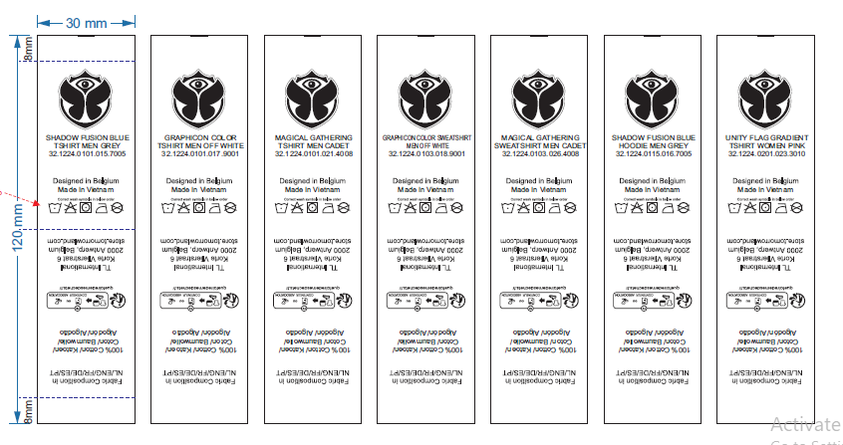

 | THÔNG TIN THAY ĐỔI NHƯ SHEET BÊN CẠNH

 | THÔNG TIN THAY ĐỔI NHƯ SHEET BÊN CẠNH

 | ĐỔI THÔNG TIN ĐỊA CHỈ THÀNH (lưu ý là số 12 phải ở dòng số 2 như hình)

